注意事項
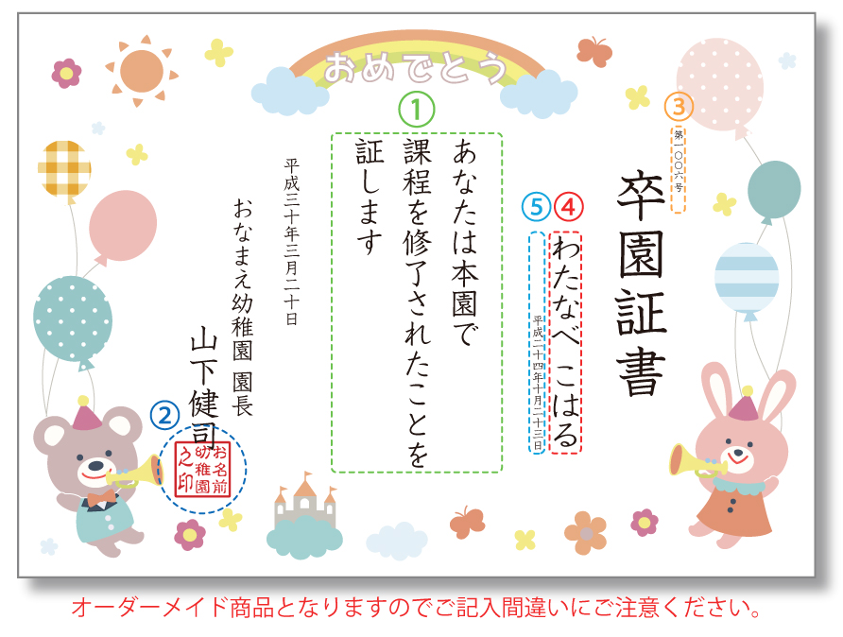
【注意事項】

①主文
主文のタイプを「テンプレを利用しない」を選択された方はご記入ください。
縦向き、横向きどちらの用紙でも、1行12文字、4行まで印字可能です。

②角印（弊社にデータ作成を依頼する場合のみ）
不要な場合、お客様にて角印データ支給の場合は空欄にしてください。
行数や文字の大きさは文字数に合わせて弊社にて調整いたします。
文字数が少ない場合は「之印」が入ります。

③証書番号
不要な場合は空欄にしてください。
ご記入頂いたとおりに作成いたしますので桁数などにご注意ください。
「第」や「号」が必要な場合も印字希望の通りにご記入ください。
また用紙が横向きの場合は数字は「漢数字」のみとなりますので漢数字でご記入ください。
例：「第〇〇一六号」、「0012」、「第0012号」、「第12号」など

④受者名
不要な場合は空欄にしてください。
基本は「ひらがな」のみの作成となります。漢字をご希望の場合は「フォント1」のみ可。
ご入力頂いたとおりに作成いたしますので、「姓」と「名」の間のスペースや、
「敬称」が必要な場合は印字希望の通りにご記入ください。
例：「わたなべ こはる」、「わたなべ こはる」、「わたなべ こはるちゃん」、「わたなべ こはるさま」

⑤生年月日
不要な場合は空欄にしてください。
ご記入頂いたとおりに作成いたしますので桁数などにご注意ください。
「平成三十年一月五日生」のように「生」が必要な場合は印字希望の通りにご記入ください。
また用紙が横向きの場合は数字は「漢数字」のみとなりますので漢数字でご記入ください。
例：「平成25年01月05日生」、「平成二十五年一月五日生」、「2010年10月5日生」など

入力見本
 | 【入力見本】
 | ※黄色の部分は必須項目です。必ずご記入ください。

 | 受注番号 | 100117160000

「無」の場合、「宛名」、「但書」は空欄のままで大丈夫です。
 | 【領収書指定】※支払い方法も明記します。
 | 領収書の有無 | 有
 | 宛名 | お名前幼稚園
 | 但書 | 卒園証書代金として

「無」の場合、空欄のままで大丈夫です。
角印データ支給の場合は注文書をアップロードする際のフォームに添付してください。
 | 【作成する商品】
 | 角印作成名＋3000円 （不要な場合は空欄） ※弊社にデータ作成を依頼する場合のみ |  | お名前幼稚園

 | ②【主文タイプが「テンプレを利用しない」の場合は下記に記入ください】 （1行12文字、4行まで可。デザインによって文字サイズは弊社にて調整させて頂きます） |  |  | ＜テンプレを利用する場合＞
 | あなたはほんえんで |  |  | あなたは本園での
 | げんきにほいくをうけた |  |  | 課程を修了されたことを
 | ことをしょうします |  |  | 証します
テンプレを利用する場合は空欄のままで大丈夫です。

全てご記入頂いたとおりに作成いたします。 証書番号の桁、生年月日の表記（西暦・和暦・漢数字など） 受賞者名の姓と名の間のスペースや敬称が必要な場合はご希望通りに記入してください。
 | ②証書番号（不要の場合は空白） （※用紙が横向きの場合は漢数字になります。） | ③受賞者名（基本はひらがなのみ） （※漢字がご希望の場合は書体「フォント1」のみ可） |  | ④生年月日（不要の場合は空白） （※用紙が横向きの場合は漢数字になります。）
1 | 第〇〇〇一号 | たむら ゆいな |  | 平成二十五年十月二十三日生
2 | 第0002号 | きのした さくら様 |  | 平成25年6月5日生
3 | 第3号 | たかぎ はるとくん |  | 平成26年01月12日生
4 | 0004 | ゆいちゃん
「様」「くん」「ちゃん」など敬称が必要な場合は、ご希望通りご記入下さい。
5
末に「生」が必要な場合はご希望通りにご記入下さい。数字の桁数、漢数字などもご注意下さい。
6
7
「第」「や」「号」などが必要な場合は、ご希望通りご記入下さい。
桁数や漢数字などもご注意下さい。
8
9
10
11
12
13
14
15
16
17
18
19
20
21
22
23
24
25
26
27
28
29
30
31
32
33
34
35
36
37
38
39
40
41
42
43
44
45
46
47
48
49
50

